共通報告書
 |  |  |  |  |  |  |  |  | 維修服務報告書 |  |  |  |  |  |  |  |  |  | 簽發日 |  | 2025 |  | 年 |  |  | 月 |  |  |  | 日

 |  | 日立先端科技股份有限公司 |  |  |  |  |  |  |  |  |  |  |  | 簽章
 |  |  |  |  |  |  |  |  |  |  |  |  |  |  |  |  |  |  | SVO. NO.
 | 顧客名
 |  |  |  |  |  |  |  |  |  |  |  |  |  |  |  |  |  |  | 依頼作業NO.
 | 承辦人

品 名(Model) |  |  | CD_SEM |  |  |  | 形式 |  |  |  |  |  |  |  |  |  | S/N |  |  |  |  |  |  |  |  | 保証期間内 |  |  |  |  | 〇
 |  |  |  |  |  |  |  |  |  |  |  |  |  |  |  |  |  |  |  |  |  |  |  |  |  | 保証期間外
製造年月 |  |  |  | 年 |  | 月 | 啟用年月 |  |  |  |  |  | 年 |  |  | 月 | Tool ID |  |  |  |  |  |  |  |  | 完 了 |  |  |  |  | 〇
 |  |  |  |  |  |  |  |  |  |  |  |  |  |  |  |  |  |  |  |  |  |  |  |  |  | 未 完
依賴内容

現象内容 |  |  |  |  |  |  |  |  | 原因內容 |  |  |  |  |  |  |  |  |  | 處置內容

作業内容

請款對象 |  |  |  |  |  |  | PO NO. |  |  |  |  |  |  |  |  |  |  | 請求タイプ
技術者内容 |  | 作業者名 |  |  | 開始日 |  |  | 結束日 |  |  |  | 往返(H) |  |  | 工時(H) |  |  | 障害發生日時 |  |  |  |  | 年 |  | 月 |  |  | 日 |  |  | 時 | 分
 |  |  |  |  |  | / |  |  |  | / |  |  |  |  |  |  |  | 受付日時 |  |  |  |  | 年 |  | 月 |  |  | 日 |  |  | 時 | 分
 |  |  |  |  |  | / |  |  |  | / |  |  |  |  |  |  |  | 要求日時 |  |  |  |  | 年 |  | 月 |  |  | 日 |  |  | 時 | 分
 |  |  |  |  |  | / |  |  |  | / |  |  |  |  |  |  |  | 着手日時 |  |  |  |  | 年 |  | 月 |  |  | 日 |  |  | 時 | 分
 |  |  |  |  |  | / |  |  |  | / |  |  |  |  |  |  |  | 復旧日時 |  |  |  |  | 年 |  | 月 |  |  | 日 |  |  | 時 | 分
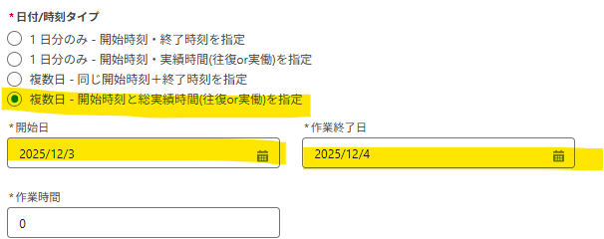
 |  |  |  |  |  | / |  |  |  | / |  |  |  |  |  |  |  | 完了日時 |  |  |  |  | 年 |  | 月 |  |  | 日 |  |  | 時 | 分
 |  |  |  |  |  | / |  |  |  | / |  |  |  |  |  |  |  |  |  |  |  | 時數(H) |  |  |  |  | 金額
 |  |  |  |  |  | / |  |  |  | /
 |  |  |  |  |  | / |  |  |  | / |  |  |  |  |  |  |  | 平日
 |  |  |  |  |  | / |  |  |  | /
 |  |  |  |  |  | / |  |  |  | / |  |  |  |  |  |  |  | 夜間/假日
 |  |  |  |  |  | / |  |  |  | /
 |  |  |  |  |  | / |  |  |  | / |  |  |  |  |  |  |  | 合計 |  | JPY
通貨を変更できる必要があります
 |  |  |  |  |  | / |  |  |  | /
 |  |  |  |  |  |  |  |  |  |  | 合計

社内連絡事項：

作業區分 |  |  |  |  |  |  |  |  |  | 作業内容 |  |  |  |  |  |  |  |  |  | Error Messege

 |  |  |  |  |  |  |  |  |  |  |  |  |  |  |  |  |  |  |  | 承認者 |  |  |  | 審查者 |  |  |  |  | 作成者

 |  |  |  |  |  |  |  |  |  |  |  |  |  |  |  |  |  |  |  |  |  |  |  |  |  |  |  |  | Ver.10-00

